Лист1
Източници | Предимства | Недостатъци
Вътрешни източници | Ниска цена за обявата на свободното работно място; | Малък избор на кандидати;
 | Повишва се мотивацията и се услива привързаността на персонала към организацията; | Липсата на нови хора и иде може да доведе до застой в организацията;
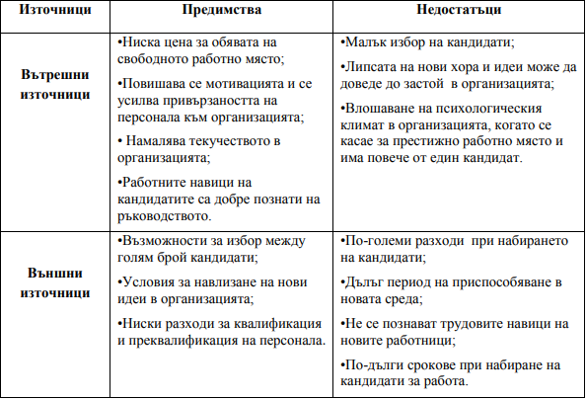
 | Намалява текучеството в организацията; | Влошаване на психологическия климат в организацията, когато се казае за престижно работно място и има повече от един кандидат.
 | Работните навици на кандидатите са добре познати на ръководството.
Външни източници | Възножности за избор между голям брой кандидати; | По-големи разходи при набирането на кандидати;
 | Условия за навлизане на нови идеи в организацията; | Дълъг период на приспособяване в новата среда;
 | Ниски разходи за квалификация и преквалификация на персонала. | Не се познават трудовите навици на новите работници;
 |  | По-дълги срокове при набирането на кандидати за работа.

